Soal 3
Soal 3 Taxi Pahamify

 | Flow chart | Flow graph
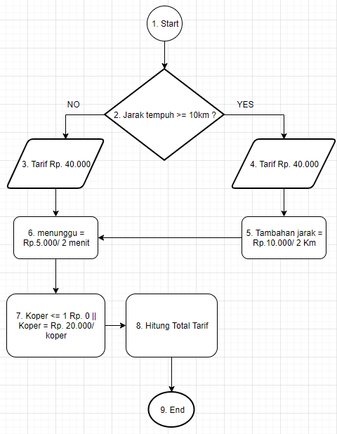
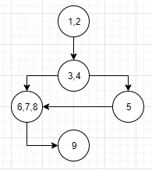

 |  | cyclomatic complexity metric

 |  | V(G) = E (edges) – N (Nodes) + 2
 |  | V(G) = (5 -5) + 2
 |  | V(G) = 2

